Scope of Work
[ BIM 외주 Work Process Pilot ]

1. Scope of Work : BIM 자료 제공 | * 최적 Scope 구분을 위해 가능한 작업 명기 요망
Work | 발주사(HEC) * HEC 가능한 작업 모두 표기 | 협력사(우성) * 우성 가능한 작업 모두 표기 | 비 고 * 우성 가능한 작업에 대해 방법 간략히 설명
1. 기본 설계
Room List 작성 | O | 표기 불필요
Finish Schedule 작성 | O | 표기 불필요
Building Spec. 작성 | O | 표기 불필요
기본도 | O | 표기 불필요
구조 프레임 스케치 | O | 표기 불필요
LOD 100~200 Model | O | 표기 불필요
2. Template, Family Setting
Template Setting | O |  | HEC 프로젝트 통일성을 위하여 기본적인 공통사항들은 작성하여 배포해주는 게 맞다고 사료되며 프로젝트 별로 다르게 적용되어야 할 부분들은 업무 진행시 만들어서 사용해야 할 것으로 사료됨
사용 Family List 작성 | O
사용 Family Specification 확정 | O
사용 Family 정보 입력 | O
사용 Template - Family 확정 | O
3. Modeling
구조 객체 모델링 | O | O | 제공 패밀리 혹은 기본 패밀리로 작업
마감 객체 모델링 | O | O | 제공 패밀리 혹은 기본 패밀리로 조합하여 작업
계단 | O | O | "
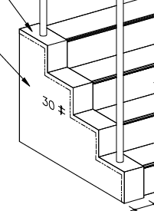 계단 커브 등의 상세 디테일 요소 |  | O | 기본 모델링에 2D도면으로 상세 표현
핸드레일 | O | O | 제공 패밀리 혹은 기본 패밀리로 작업
Sump Pit, Trench, Dog House | O | O | 건물 모양 별로 만들어서 작업
Shutter | O |  | 제공 필요함
Crane Girder | O | O | 제공 패밀리 혹은 기본 패밀리로 작업
Turbine Foundation | O | O | 제공 패밀리 혹은 기본 패밀리로 작업
Suspended Ceiling | O | O | 마감부위만 모델링 구조체 부분은 2D로 작성
Access Floor | O | O | 마감부위만 모델링 구조체 부분은 2D로 작성
Roof Gutter | O | O | 구성요소로 만들어서 작업
Door/Window Canopy |  |  | 제공 필요함 (미제공시 기본 패밀리로 작업)
Steel Ladder (Caged, Non-Caged) |  |  | 제공 필요함 (미제공시 기본 패밀리로 작업)
Steel Flatform(w/ Grating or Checked PLT) |  | O | 제공 패밀리 혹은 기본 패밀리로 작업
Roof Pan Support 및 각종 설비 서포트 자재
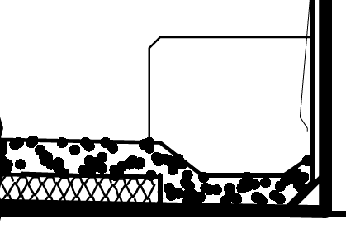 RC 건물에서 Roof Drain 및 Ditch |  | O | 구성요소로 만들어서 작업
Isolation Joint, Expansion Joint |  | O | 모델링에서는 간격만 둠
P.E.B Steel member
각종 Flashing 요소 |  | O | 2D도면으로 표현가능
슬라브 헌치 |  | O | 구성요소로 만들어서 작업
Dynamo 이용한 모델링 자동화
Dynamo 이용한 가상 모델링 (터파기등)
필요한 마감에 대한 단일페밀리 개별 모델링 (예 : Plaster+Paint => 개별 모델링) | 복합페밀리 | O | 만들어서 작업

4. Drawing
도면 페밀리 Setting | O |  | 제공 필요함
Finish Schedule 자동화 | O |  | 제공 필요함
Door/Window Schedule 자동화 | O |  | 제공 필요함
Member List (RC 보, 기둥 등) 자동화 | O |  | 제공 필요함
마감 Detail | O | O | 2D도면으로 표현(CAD OR REVIT)
철골 접합 Detail | O | O | 2D도면으로 표현(CAD OR REVIT)
Bar Bending Drawing | O
콘크리트 구체의 약한 경사도 표현 |  | O | 구성요소로 만들어서 작업

5. Quantity
실시간 물량 산출 | O

6. Revision Work

